Deckblatt
for your information


Pflanzenkohle als C-Senke:
technische, ökonomische und | fyi-landgewinn.de
ökologische Aspekte
Datenzusammenstellung zur Herstellung von Pflanzenkohle durch Pyrolyse

06. März 2023
Version 3 | www.ioew.de
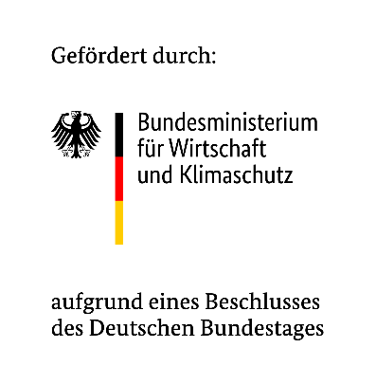
Clara Lenk (Ansprechpartnerin Ökologische Aspekte)
Tel. +49-30-884594-46
clara.lenk@ioew.de

Elmar Zozmann (Ansprechpartner Technische und Ökonomische Aspekte)
Tel. +49-30-884594-66
elmar.zozmann@ioew.de

Weitere Mitarbeit von Hannes Bluhm, Leo Töpperwein und Matilda Wolf

Ziel dieser Datenzusammenstellung: Existierende ökonomisch-ökologische Bewertungen zur Herstellung und Anwendung von Pflanzenkohle sind häufig aufgrund ihres Fallstudiencharakters nicht generalisierbar. Um eine aktuelle und generalisierbare Datengrundlage für weitere Analysen zu schaffen, werden in dieser Datenzusammenstellung drei generische Prozesskonfigurationen für die Herstellung und Anwendung von Pflanzenkohle definiert. Die Prozesskonfigurationen basieren auf empirisch erhobenen Daten, die um weitere Angaben aus der Literatur ergänzt werden. Ein Begleittext zur Datenzusammenstellung kann auf der Website des Forschungsprojektes heruntergeladen werden (Link siehe oben).
Vorgehensweise der Recherche: Für die vorliegende Datenzusammenstellung wurden im Jahr 2022/23 bei Pyrolyseanlagenherstellern und -betreibern im deutschsprachigen Raum Primärdaten mittels Fragebogen erhoben. Die Datenerhebung wurde um Angaben aus der Literatur, öffentlichen Herstellerangaben und anderen Forschungsprojekten ergänzt. Die zusammengestellten technischen, ökonomischen und ökologischen Daten sind auf den jeweiligen Tabellenblättern zu finden. Aus Datenschutzgründen werden die Ergebnisse der Datenerhebung als "best guess" in den ersten drei Zeilen der Tabellenblätter zu technischen und ökonomischen Daten dargestellt. "Best guess" bezieht sich hierbei um eine Mittelung der Daten für drei unterschiedliche Anlagengrößen basierend auf einer subjektiven Einschätzung der Qualität der Daten. Weitere Hinweise sind im Begleittext zu finden.

Inhalt der Landgewinn-Datenzusammenstellung:

Technische Aspekte von Pflanzenkohle
Ökonomische Aspekte von Pflanzenkohle
Ökologische Aspekte von Pflanzenkohle
Prozesskonfigurationen für Pyrolyseanlagen
Quellen

